2
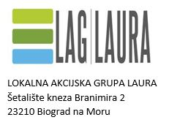

POSLOVNI PLAN - tablični dio predložak za Mjeru 2 „Ulaganja u razvoj i održivost poljoprivrede područja“

 | LEGENDA:

 |  | * sivo polje je namijenjeno popunjavanju

 |  |  | * polja obojana drugim bojama ne dirati!

